상품제안서
도브 포밍 핸드워시 + 타올 선물세트 | 상품코드: S46422

 |  |  |  |  |  |  | 02-713-8555 | www.synergygift.co.kr
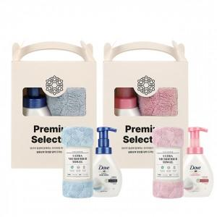 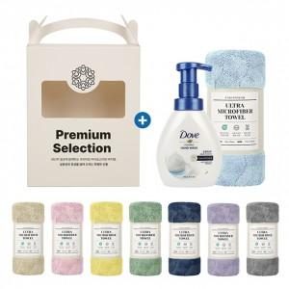 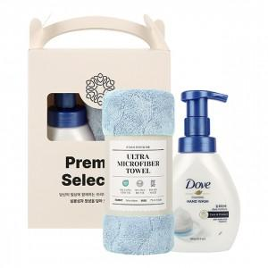

【상세/제작정보】

【인쇄/포장옵션】 | / 포장불가능

【공급단가】 | 수량 | 24~ | 120~ | 312~ | 504~ | 1,008~
*VAT별도 | 단가 | 7,350원 | 6,700원 | 6,400원 | 6,300원 | 6,200원

【상품 URL】 | https://www.synergygift.co.kr:443/src/goods_detail.php?gdno=46422

